画面排他
TmpSetaiHaaku 年度 识别code
DbV2502KaigoShotoku |  | kazeiKubun

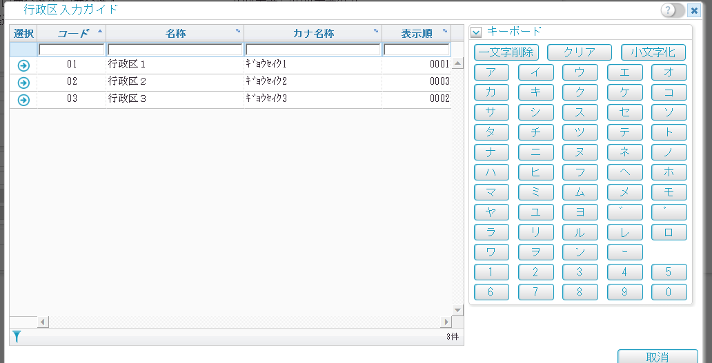
UrT0151Gyoseiku

参数登录表
uzt0308

前排他： | 同一账号进入同一画面进行DB操作时，后者会报Errormessage
后排他： | 某画面的DB操作的数据 被其他地方使用并修改 此时执行DB操作会报Errormessage

总结1
常见话题： | jvm 线程池 远程调用 mysql 数据库优化 集合源码 框架原理等等 |  |  |  | 面试技巧： | http://www.cnblogs.com/anrainie/p/5606570.html |  |  | markdown：http://mahua.jser.me/ |  | 写简历装13

1 | 值传递和引用传递的区别 |  | 值传递：方法调用时，实际参数把它的值传递给对应的形式参数，方法执行中形式参数值的改变不影响实际参 数的值。
 | http://blog.csdn.net/fbysss/article/details/3082949 |  | 引用传递：也称为传地址。方法调用时，实际参数的引用(地址，而不是参数的值)被传递给方法中相对应的形式参数，在方法执行中，对形式参数的操作实际上就是对实际参数的操作，方法执行中形式参数值的改变将会影响实际参数的值。

2 | 异常有哪些，怎么处理这些异常 |  | nullpointerexception | classnotfoundexception |  | java.lang.arrayindexoutofboundsexception |  | java.lang.illegalargumentexception |  | java.lang.illegalaccessexception |  | java.lang.arithmeticexception
 | http://wenku.baidu.com/link?url=dAAYJmwfR7xsk2-KXS9NMgejAHcKKbqUqZ5k8e1MhRNiGARVvmJeQj7Q_lC2jXstwbODf6kjOpm2_IXlkyeOaskgc74DEtTEyd6UHU8sluO |  | 空指针 | 指定类不存在 |  | 数组下标越界 |  | 方法传入参数错误 |  | 没有访问权限 |  | 数学运算异常
 | http://blog.csdn.net/jubincn/article/details/9127663
 | http://blog.csdn.net/hamber_bao/article/details/6503867 |  | 个人理解在try-catch之后任然throw异常应该是为了让调用该方法的上层捕获 |  |  |  | 类似：
 | http://blog.csdn.net/liu251/article/details/8563400
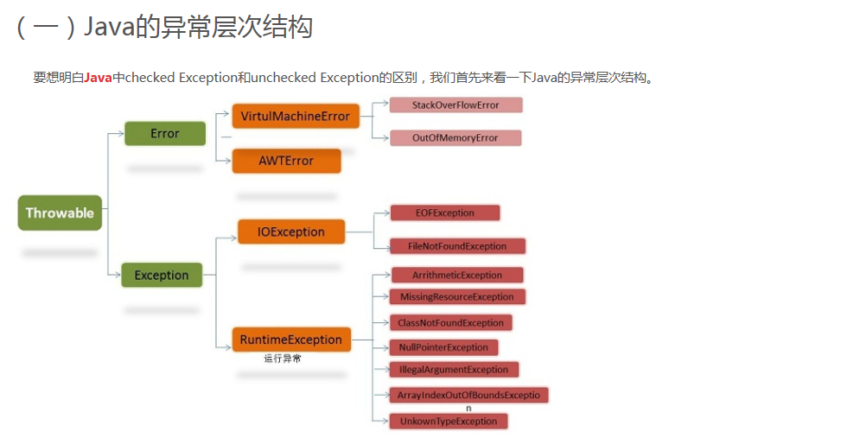
 | 封装成自定义业务异常类

 | throw写在方法体内
 | throws写在方法名的后面
 | 两个都是用于抛出异常
 | 在try-catch语句块后加入finally块，可以确保无论是否发生异常，finally块中的代码总能被执行。

3 | 多线程

4 | mybatis的分页查询（比如查询前十条） |  | mysql> SELECT * FROM table LIMIT 5,10; // 检索记录行 6-15 |  |  |  |  | 多线程的实现： | 1.定义interceptor实现类，实现HandlerInterceptor接口
 |  |  |  |  |  |  |  |  | 2.把定义好的拦截器加载到SpringMVC体系中
5 | js是否用过

6 | java IO操作

 |  |  |  |  |  |  |  |  |  |  |  |  | 注： | DDL：数据库模式定义语言，关键字：create
7 | 查询一个结果集，消除重复行 |  |  |  |  |  | 例： | table |  |  |  |  |  | DML：数据操纵语言，关键字：Insert、delete、update
 | 方法一：select * from table group by name [group by 必须放在limit和order by之前不然报错] |  |  |  |  |  |  | id name |  |  |  |  |  | DCL：数据库控制语言 ，关键字：grant、remove
 | 方法二：select *, count(distinct name) from table group by name |  |  |  |  |  |  | 1 a |  |  |  |  |  | DQL：数据库查询语言，关键字：select
 | 方法三：group_concat(distinct name)配合group by name实现 |  |  |  |  |  |  | 2 b
 |  |  |  |  |  |  |  | 3 c |  |  |  |  |  | 索引可以加快查询速度但是会影响DML的速度
 |  |  |  |  |  |  |  | 4 c
 |  |  |  |  |  |  |  | 5 b

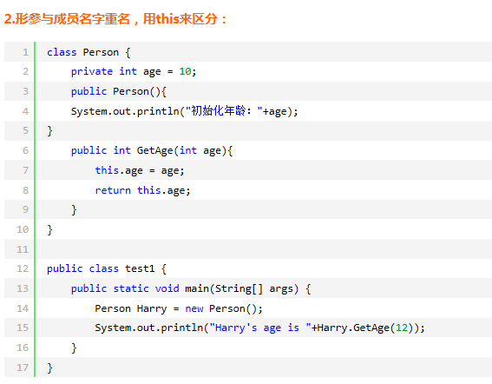
8 | this和super的区别
 | this：1.代表当前类的对象，2.this.属性 可以访问和局部变量重名的对象属性 3.调用本类其他重载构造器
 | super： 1.super。方法可以调用被子类覆盖的父类方法 2 调用父类构造器初始化从父类继承的属性
 | super（参数）：调用父类中的某一个构造函数（应该为构造函数中的第一条语句）。
 | this（参数）：调用本类中另一种形式的构造函数（应该为构造函数中的第一条语句）。
 | this和super不会同时出现在同一个构造方法中

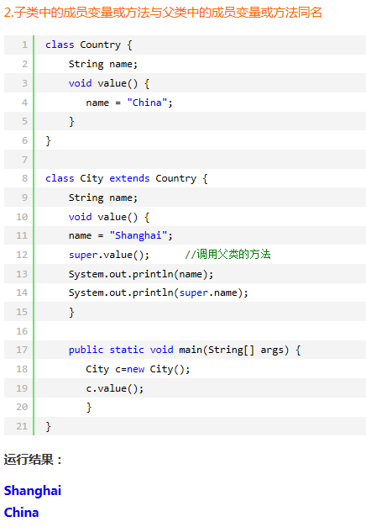
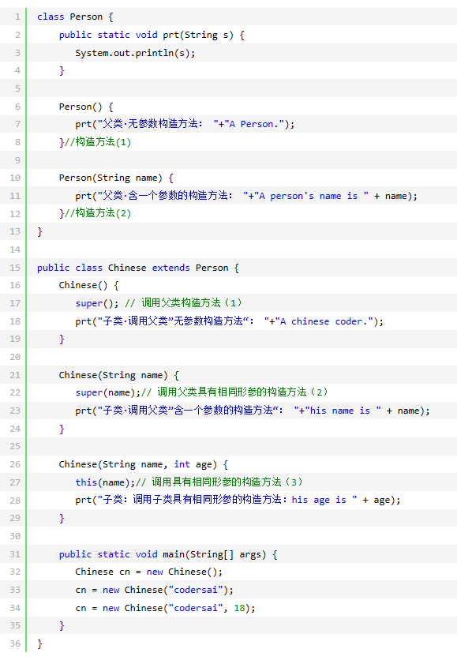

 |  |  |  |  |  |  | 运行结果：
 |  |  |  |  |  |  | 父类·无参数构造方法： A Person.
 |  |  |  |  |  |  | 子类·调用父类”无参数构造方法“： A chinese coder.
 |  |  |  |  |  |  | 父类·含一个参数的构造方法： A person's name is codersai
 |  |  |  |  |  |  | 子类·调用父类”含一个参数的构造方法“： his name is codersai
 |  |  |  |  |  |  | 父类·含一个参数的构造方法： A person's name is codersai
 |  |  |  |  |  |  | 子类·调用父类”含一个参数的构造方法“： his name is codersai
 |  |  |  |  |  |  | 子类：调用子类具有相同形参的构造方法：his age is 18

 | HashMap和Hashtable
1 | HashMap 可以存入null的键值和值 ，而hashtable不可以
2 | HashMap是非同步的，而HashTable是同步的，所以HashTable是线程安全的，可以多个线程共享一个HashTable
 | 一般单线程情况下，使用HashMap性能要好点。

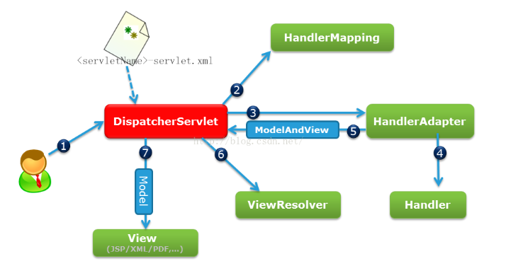
 | HashMap的工作原理以及面试点： |  |  |  |  |  |  | Spring MVC 原理图：
 | http://www.importnew.com/7099.html

 | HashMap基于hashing原理，我们通过put()和get()方法储存和获取对象。
 | 当我们将键值对传递给put()方法时，它调用键对象的hashCode()方法来计算hashcode，
 | 让后找到bucket位置来储存值对象。当获取对象时，通过键对象的equals()方法找到正确的键值对，
 | 然后返回值对象。HashMap使用链表来解决碰撞问题，当发生碰撞了，对象将会储存在链表的下一个节点中。
 | HashMap在每个链表节点中储存键值对对象。

 | Spring MVC原理概述： | http://blog.csdn.net/zhangliangzi/article/details/50635576
 | SpringMVC是通过最基础最传统的servlet来实现对框架源代码的封装以及对整个流程的控制的，

 | SpringMVC工作流程概述：
 | 1、客户端向web服务器(如tomcat)发送一个http请求，web服务器对http请求进行解析，
 | 解析以后的URL地址通过通过web.xml中的servlet-mapping配置找到DispatcherServelet的映射地址，然后web容器就把请求交给DispatcherServelet处理。
 | 2.DispatcherServelet接收到请求之后，会对URL再次解析，得到请求资源标识符（URI）。然后调用相应的方法找到对应的HandlerMapping对象，
 | 再根据URI调用这个对象的相应方法获得Handler对象以及拦截器。但是此时不会对他进行操作，后面调用控制使用的HandlerAdapter。
 | 3.DispatcherServelet根据得到的Handler对象，选择合适的handlerAdapter,创建实例对象，执行拦截器中的preHandler()方法。
 | 4.由于Control方法不可以被直接执行，需要在拦截器方法中，提取请求中的数据模型，获取参数，然后开始执行handler方法。
 | 5.handler执行完之后就返回一个ModelAndView给DispatcherServelet
 | 6.然后由于ModelAndView并不是真正的视图，只是一个逻辑视图，DispatcherServelet通过ViewResolver视图解析器将逻辑视图转换为真正的视图（通俗理解为将视图名称补全，如加上路径前缀，加上.jsp后缀，能指向实际的视图）。
 | 7.DispatcherServlet通过Model讲ModelAndView中得到的数据解析后用于渲染视图。把最终的视图通过Http响应返还给客户端。

 |  |  |  |  |  | http://blog.csdn.net/qq_21989939/article/details/48129275

 | CS/BS 架构解析： | http://blog.csdn.net/escdelete/article/details/16941187
 | CS（Client Server）：需要有客户端，可以将部分运算转移到客户端来，减轻服务器端的压力，但是客户端维护和升级麻烦。
 | BS（Brower Server）：不需要客户端，运行全在服务器上，操作简单省事，大数据量的运算就会很慢，

 | Java IO流：
 | http://blog.csdn.net/yczz/article/details/38761237

 | 一个汉字占的字节数：
 | 1.GBK编码：占2个
 | 2.UTF-16：占2个
 | 3.UTF-8：通常占3个，扩展B区以后占4个字节

总结2
 | 项目中异常设计及处理总结:http://ljh2008.iteye.com/blog/832629
 | 项目中的异常处理:http://hi.baidu.com/javagarden/item/cb345142bc8eed14896d1092
 | java web项目整体异常处理机制:http://www.iteye.com/topic/1073599
 | Java异常处理:http://blog.csdn.net/SamNewer/article/details/5187650
 | Java异常与错误的区别及异常体系:http://www.233.com/Java/zhuanye/20110219/154033310.html

9 | servlet的生命周期： |  | http://www.cnblogs.com/cuiliang/archive/2011/10/21/2220671.html
 |  |  | http://blog.csdn.net/happylee6688/article/details/10307643
Servlet处理完数据后进行页面跳转的两种主要方式
 | 请求转发：请求转发是指将请求再转发到另一资源（一般为JSP或Servlet）。此过程依然在同一个请求范围内，转发后浏览器地址栏内容不变

 | 请求重定向：使用RequestDispatcher接口中的forward()方法来实现，该方法可以把请求转发到另外一个资源，并让该资源对浏览器的请求进行响应，
 | 重定向是指页面重新定位到某个新地址，之前的请求失效，进入一个新的请求，且跳转后浏览器地址栏内容变为新的地址

 | Servlet的生命周期分为5个阶段：加载、创建、初始化、处理客户请求、卸载。
 | 首先当servlet第一次被调用的时候，会调用servlet的init方法，把servlet实例装载到内存中。
 | 之后会调用service方法，当第二次servlet被访问的时候就会直接调用service函数。
 | 只有当web应用关闭，或者容器关闭，或者电脑关闭时候，才会调用destroy方法销毁servlet
 | (1)加载：容器通过类加载器使用servlet类对应的文件加载servlet

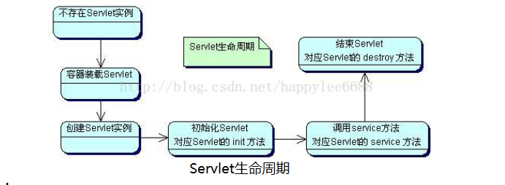
 | (2)创建：通过调用servlet构造函数创建一个servlet对象 |  |  |  | 在Servlet的生命周期中，仅执行一次init()方法，它是在服务器装入Servlet时执行的，可以配置服务器，
 |  |  |  |  | 以在启动服务器或客户机首次访问Servlet时装入Servlet。无论有多少客户机访问Servlet，都不会重复执行init()；
 | (3)初始化：调用init方法初始化

 | (4)处理客户请求：每当有一个客户请求，容器会创建一个线程来处理客户请求
 | doget,dopost
 | (5)卸载：调用destroy方法让servlet自己释放其占用的资源

10 | JVM原理（虚拟机）
 | http://blog.csdn.net/witsmakemen/article/details/28600127/
 | http://blog.csdn.net/ning109314/article/details/10411495/

11 | 多线程
 | http://blog.csdn.net/evankaka/article/details/44153709#t2
 | http://blog.csdn.net/u013256816/article/details/51325246?locationNum=9&fps=1

 | thread源码： | http://czj4451.iteye.com/blog/1770003

面试题收集： | http://www.cnblogs.com/cxj20160928/p/5916743.html

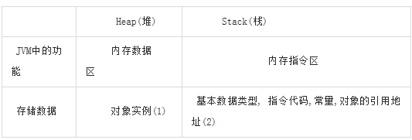
 | 从Java引用和C语言指针的区别： |  |  | http://blog.csdn.net/guo18735177413/article/details/42705961
 | 1

12 | 堆和栈的区别: |  | http://www.cnblogs.com/whgw/archive/2011/09/29/2194997.html
 | 1.堆主要用来存放对象的，栈主要是用来执行程序的（感觉不完全对）
 | http://android.blog.51cto.com/268543/50100
 | 1. 保存对象实例，实际上是保存对象实例的属性值，属性的类型和对象本身的类型标记等，并不保存对象的方法（方法是指令，保存在stack中）。

 | 对象实例在heap中分配好以后，需要在stack中保存一个4字节的heap内存地址，用来定位该对象实例在heap中的位置，便于找到该对象实例。

 | 2. 基本数据类型包括byte、int、char、long、float、double、boolean和short。
 | 函数方法属于指令.

 | http://blog.csdn.net/fuckluy/article/details/50614983

 | 记录静态页面被访问次数：
 | http://blog.csdn.net/suncaishen/article/details/6340483

